关系图
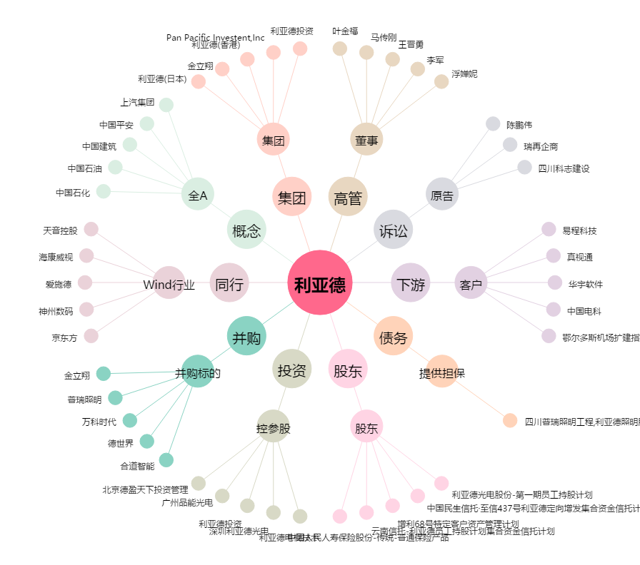
利亚德[300296.SZ] - 关系概览图

